軸力負担の比較
杭頭の鋼管は「軸力」を負担するか？ ― TB杭（KCTB）と SB耐震杭の比較
鋼管のリブの有無と、鋼管が軸力を負担するかどうかに絞った比較表です（SS7マニュアル 7.7.5／7.7.6／10.15 より）。表の下に比較図を貼り付けています。

■ ひとことで言うと
TB杭 |  | 鋼管の内側にリブあり → 鋼管も軸力を負担する（中のRCの許容範囲を超えた分）
SB杭 |  | リブの規定なし → 鋼管は軸力を負担しない（曲げ・せん断のみ。軸力はRC部だけ）

■ 比較表
No | 項目 | TB杭（KCTB 場所打ち鋼管コンクリート杭） | SB杭（SB耐震杭） | ポイント | PDF赤枠
1 | 鋼管の内面リブ | あり （「鋼管は内側にリブがついたものとします」） | 規定なし （マニュアルに記述なし） | リブはコンクリートと鋼管の間で力を伝える「ずれ止め」として働く（式の組み立てからの解釈） | T4
2 | 杭頭部の部位名（SS7） | 鋼管コンクリート部 | 鋼管巻き鉄筋コンクリート部 |  | T6／S7
3 | 鋼管の軸力負担 | ○ 負担する （RCの許容範囲を超えた分を鋼管が負担） | × 負担しない （鋼管の軸力＝0） | いちばん大きな違い | T6・T7／S8
4 | RCの軸力負担 | ○ 負担する | ○ 負担する（軸力はRCだけ） |  | T6・T7／S8
5 | 曲げの負担 | 鋼管＋RC（累加） M ≦ sM0＋rM など | 鋼管 sM0 ＋ RC rMA（累加） | どちらも鋼管が曲げを負担 | T7・T8／S8・S9
6 | せん断の負担（許容） | 鋼管のみ Qa＝sA/2・sfs | 鋼管のみ Qa＝sA/2・sfs | 同じ式 | T13／S14
7 | 算定方式 | SRC規準と同様の累加強度方式 | SRC規準・鋼管コンクリート規準と同様の単純累加強度方式 |  | T6／S7
8 | 検定のケース数 | 3ケース（軸力の大きさで分ける） | 1ケース |  | T6・T7／S8
9 | 検定式 | N＞rNc：N ≦ rNc＋sN、M＝sM rNc≧N≧rNt：N＝rN、M ≦ sM0＋rM rNt＞N：N ≧ rNt＋sN、M＝sM | ND＝rNA（rN0 ≧ ND ≧ rNt） MD ≦ sM0＋rMA | TBは式に鋼管の軸力 sN が入る。SBは入らない | T6・T7／S8
10 | 引張側の許容軸力 rNt | rNt＝−rf・rA | rNt＝−0.75・rf・rA | SBは0.75倍に低減 | T10／S11
11 | 許容できる軸力の幅 | RCの範囲（rNt〜rNc）＋鋼管の分だけ広い | RCの範囲（rNt〜rN0）だけ。引張側も0.75倍で狭い | 範囲を超えるとSBはNG（鋼管の余裕なし） | T6・T7／S8・S11
12 | 終局曲げの評価 | 断面解析で鋼管とRCを一体で評価 | Mu＝Mrc＋Mst （Mstは全塑性、鋼管は軸力を負担しない） |  | T19／S21・S22
13 | 設計上の影響 | 大きな圧縮・引抜き軸力でも鋼管の分だけ余裕がある | 軸力はRC部だけで収める必要があり、引抜きは0.75倍低減でさらに厳しい | 軸力の大きい杭頭（塔状建物、外周の杭など）で差が出る | —
 | ○：負担する（緑） ×：負担しない（赤） 「PDF赤枠」は赤枠入りPDFの枠ID（T＝TB杭、S＝SB杭） ※記号と式の読み方はこの表のすぐ下にあります
※「リブの有無 → 軸力を負担するか」の対応は、SS7の式の組み立てからの解釈です。SB杭の鋼管にリブが無いとはマニュアルに明記されていません。実際の仕様は各協会の設計・施工指針で確認してください。

■ 記号の意味（まず添字のルールを押さえると読みやすい）
 | 左下の添字 | r ＝ 鉄筋コンクリート部（鋼管の中のRC） ／ s ＝ 鋼管 ／ c ＝ コンクリート
 | 右下の添字 | c・0 ＝ 圧縮だけを受けるとき ／ t ＝ 引張だけを受けるとき ／ A ＝ 許容値（Allowable） ／ D ＝ 設計用（Design）
 | 符号 | 軸力は 圧縮を＋、引張（引抜き）を− として扱う（そのため rNt は負の値になる）
 | 例 | rNt ＝「r：RC部の」「N：軸力で」「t：引張だけを受けるときの許容値」 sM0 ＝「s：鋼管の」「M：曲げで」「0：軸力0のときの許容値」

 | 記号 | 意味（ひとことで） |  | どこで使うか | 杭
 | N、ND | 設計用軸方向力。杭頭に作用する軸力（圧縮＋、引張−） |  | 検定の左辺。TBは N、SBは ND と書く | 共通
 | M、MD | 設計用曲げモーメント。杭頭に作用する曲げ |  | 検定の左辺。TBは M、SBは MD と書く | 共通
 | rNc | RC部が圧縮だけを受けるときの許容軸力＝RC部が負担できる圧縮側の上限 |  | TB：ケース分けの境目、N ≦ rNc＋sN | TB
 | rN0 | RC部が圧縮だけを受けるときの許容軸力＝RC部が負担できる圧縮側の上限（TBの rNc と同じ意味） |  | SB：rN0 ≧ ND ≧ rNt | SB
 | rNt | RC部が引張だけを受けるときの許容軸力＝RC部が負担できる引張側の限界（負の値） |  | TB・SB：ケース分けと適用範囲 | 共通
 | rN、rNA | RC部の許容軸力（ある軸力レベルで、RC部に持たせる軸力） |  | N＝rN、ND＝rNA | TB／SB
 | rM、rMA | RC部の許容曲げモーメント（その軸力を受けた状態でRC部が持てる曲げ） |  | M ≦ sM0＋rM、MD ≦ sM0＋rMA | TB／SB
 | sN | 鋼管が負担する許容軸力（圧縮側。引張側は sN'） |  | TB：N ≦ rNc＋sN など | TB
 | sM | 鋼管が軸力 sN を負担した状態で持てる許容曲げモーメント |  | TB：M＝sM | TB
 | sM0 | 鋼管が曲げだけを受けるとき（軸力0）の許容曲げモーメント |  | sM0＝sZ・sf（TB）、sZ・sft（SB） | 共通
 | rf | 鉄筋の許容応力度（圧縮または引張） |  | rNt＝−rf・rA など | 共通
 | rA | 鉄筋の全断面積（主筋の断面積の合計） |  | rNt＝−rf・rA など | 共通
 | cf、cfc | コンクリートの許容圧縮応力度 |  | rNc、rN0 の式 | 共通
 | cA | コンクリートの断面積 |  | rNc、rN0 の式 | 共通
 | n | ヤング係数比（鉄筋のヤング係数 ÷ コンクリートのヤング係数） |  | rNc、rN0 の式 | 共通
 | sA、sZ | 鋼管の断面積・断面係数（腐食しろを控除） |  | sN、sM、sM0 の式 | 共通
 | sf、sft | 鋼管の許容圧縮応力度（TB）・許容引張応力度（SB）。どちらも F/1.5 |  | sM0 の式 | TB／SB

■ 式の読み方（言葉に直すと）
 | 式 | 読み方 |  | ポイント | 杭
 | rNt＝−rf・rA | RC部が負担できる引張軸力の限界 ＝ 鉄筋の許容応力度 × 鉄筋の全断面積（引張なのでマイナス） |  | 引張ではコンクリートを無視し、鉄筋だけで抵抗させる | TB
 | rNt＝−0.75・rf・rA | 上の式を0.75倍に低減したもの |  | SBは引張側の限界が25％小さい → 引抜きで不利 | SB
 | rNc（rN0）＝cf(cA＋n・rA) | RC部が負担できる圧縮軸力の上限 ＝ コンクリートの許容圧縮応力度 ×（コンクリート断面積 ＋ 鉄筋をコンクリートに換算した断面積） |  | n ≦ rf/cf のとき。n＞rf/cf のときは rf(rA＋cA/n)（鉄筋側で決まる） | 共通
 | ND＝rNA | 設計軸力 ND を、そのまま全部 RC部 に持たせる（鋼管の軸力は0） |  | SBの考え方そのもの。この軸力のときの RC部の許容曲げ rMA を求めて、次の曲げの検定に使う | SB
 | rN0 ≧ ND ≧ rNt | 設計軸力 ND が、RC部の圧縮側の上限 rN0 と引張側の限界 rNt の間に入っていること |  | ＝RC部だけで軸力を負担できる範囲。外れるとSBでは成り立たない（鋼管の余裕なし） | SB
 | MD ≦ sM0＋rMA | 設計曲げ MD ≦ 鋼管の許容曲げ（軸力0）＋ その軸力でのRC部の許容曲げ |  | 曲げは鋼管とRCで足し合わせて負担（単純累加） | SB
 | N＞rNc のとき N ≦ rNc＋sN、M＝sM | 軸力がRC部の圧縮上限 rNc を超えた。RC部は rNc まで負担し、超えた分（N−rNc）は鋼管が負担。合計が rNc＋sN 以下なら OK。曲げは鋼管が受け持つ（M＝sM） |  | 鋼管は sN/sA＋sM/sZ＝sf（軸力と曲げを合わせた応力が許容応力度以内）で確認 | TB
 | rNc ≧ N ≧ rNt のとき N＝rN、M ≦ sM0＋rM | 軸力がRC部の範囲内。軸力は全部RC部が負担し、曲げは 鋼管（軸力0）＋RC部 で負担 |  | SBの ND＝rNA、MD ≦ sM0＋rMA と同じ考え方 | TB
 | rNt＞N のとき N ≧ rNt＋sN、M＝sM | 引張軸力がRC部の引張限界 rNt を超えた。超えた引張分は鋼管が負担。合計が rNt＋sN 以上（引張側で許容以内）なら OK |  | 鋼管は sN'/sA−sM/sZ＝−sf（引張側の組合せ応力）で確認 | TB
 | sM0＝sZ・sf（sZ・sft） | 鋼管が曲げだけを受けるときの許容曲げ ＝ 鋼管の断面係数 × 鋼管の許容応力度 |  | sf＝sft＝F/1.5 なので TB・SB で同じ値 | 共通
 | 出典：SS7マニュアル 式(7.121)〜(7.132)（TB杭）、式(7.135)〜(7.140)（SB杭）。rN・rM・rNA・rMA の求め方は 7.7.4（場所打ちコンクリート杭）による。

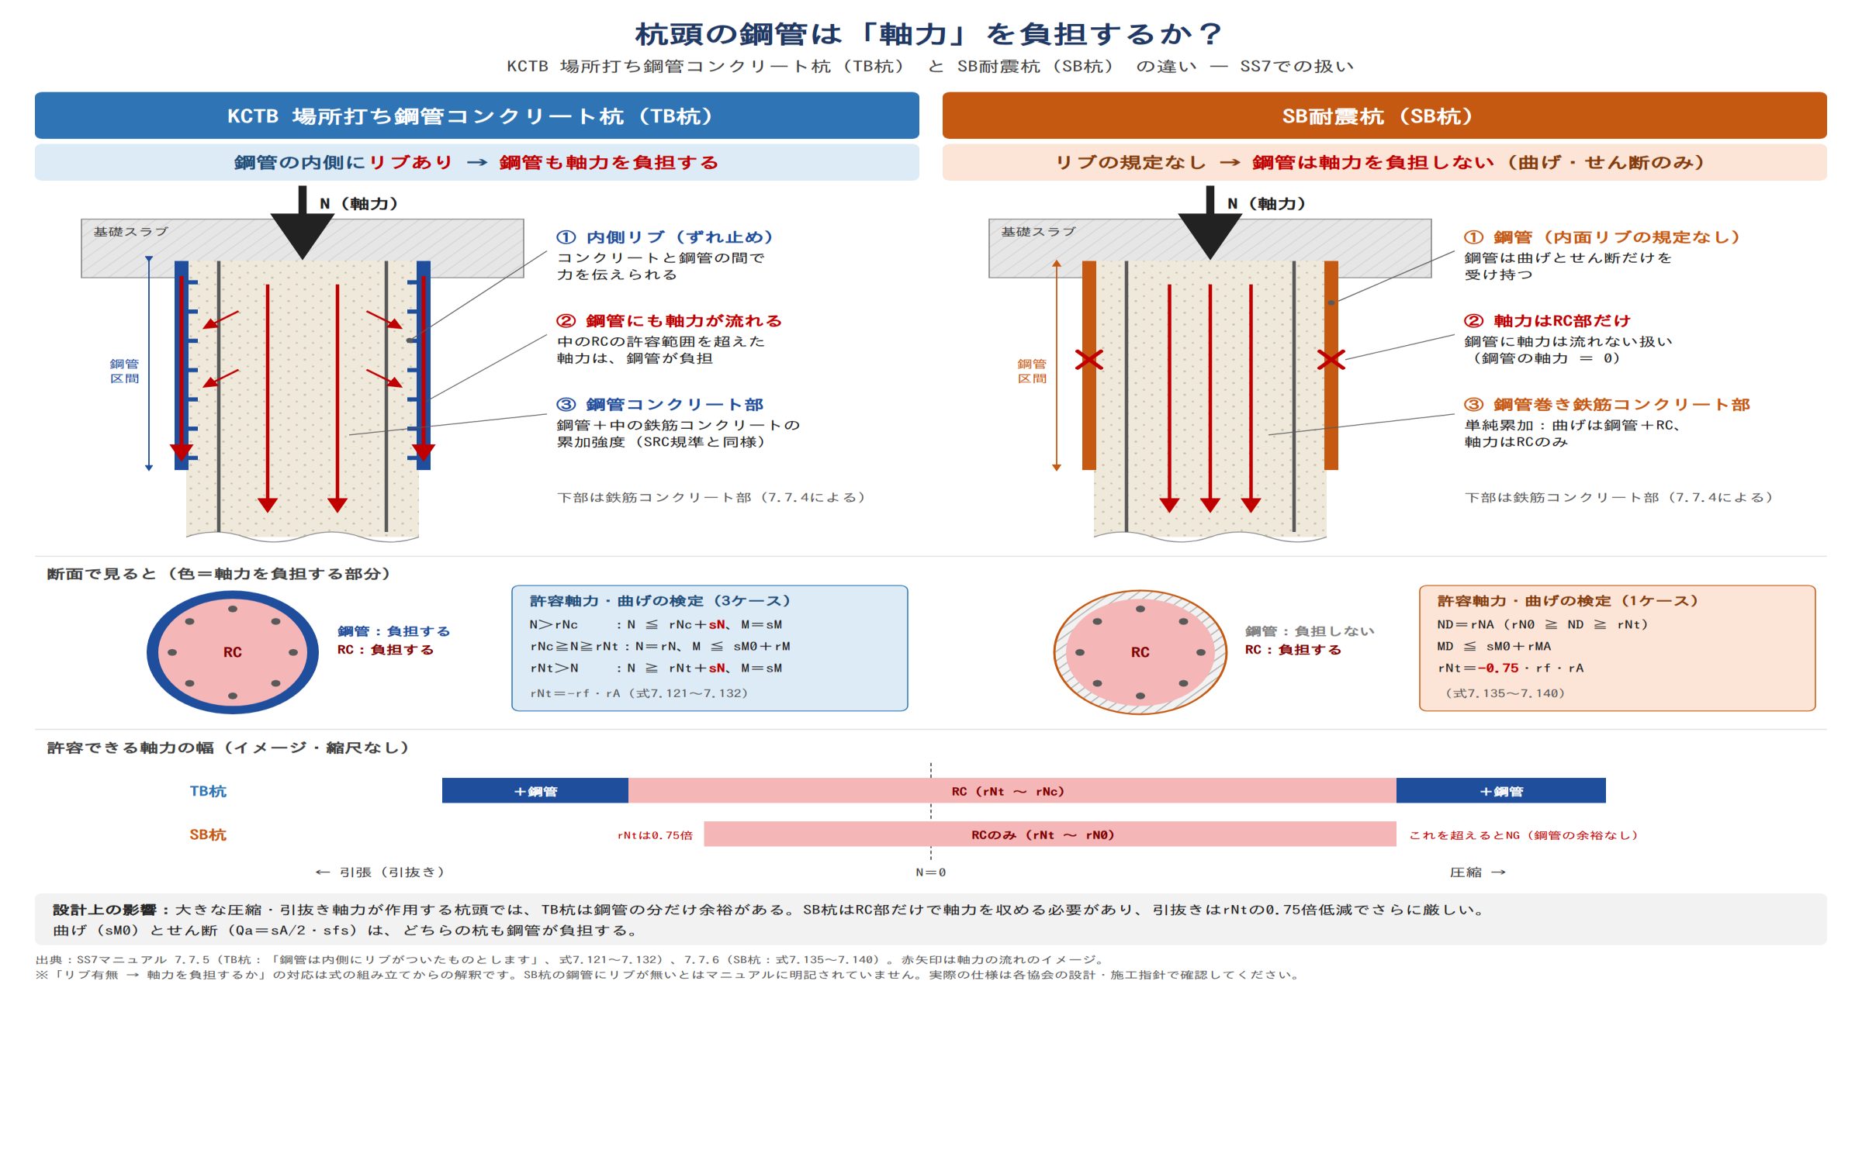
■ 比較図

